（２）新設住宅着工床面積の推移（月別）
 | 着工戸数 | 対前年同月比
2 | 96995 | 13.726432792
3 | 94318 | 3.8870347729
4 | 111260 | 15.009303287
5 | 108652 | 6.6658812904
6 | 114331 | 4.7140606682
7 | 106649 | -7.5375185317
8 | 111187 | 1.820529492
9 | 112442 | 4.0301241604
10 | 118360 | 2.1912935366
11 | 115392 | 3.9698700737
12 | 107906 | 10.184617898
H19．1 | 92219 | -0.73197773927
2 | 87360 | -9.9335017269
3 | 99488 | 5.4814563498
4 | 107255 | -3.5996764336
5 | 97076 | -10.654198726
6 | 121149 | 5.9633870079
7 | 81714 | -23.380434885
8 | 63076 | -43.270346353
9 | 63018 | -43.955105743
10 | 76920 | -35.01182832
11 | 84252 | -26.986272879
H19．12 | 87214 | -19.175949437
H20．1 | 86971 | -5.6908012449
2 | 82962 | -5.0343406593
3 | 83991 | -15.576752975
H20．4 | 97964 | -8.6625332152
5 | 90804 | -6.4609172195
6 | 100929 | -16.690191417
7 | 97212 | 18.966150231
8 | 96905 | 53.632126324
２ 着工新設住宅の床面積の推移
（２）新設住宅着工床面積の推移（月別）
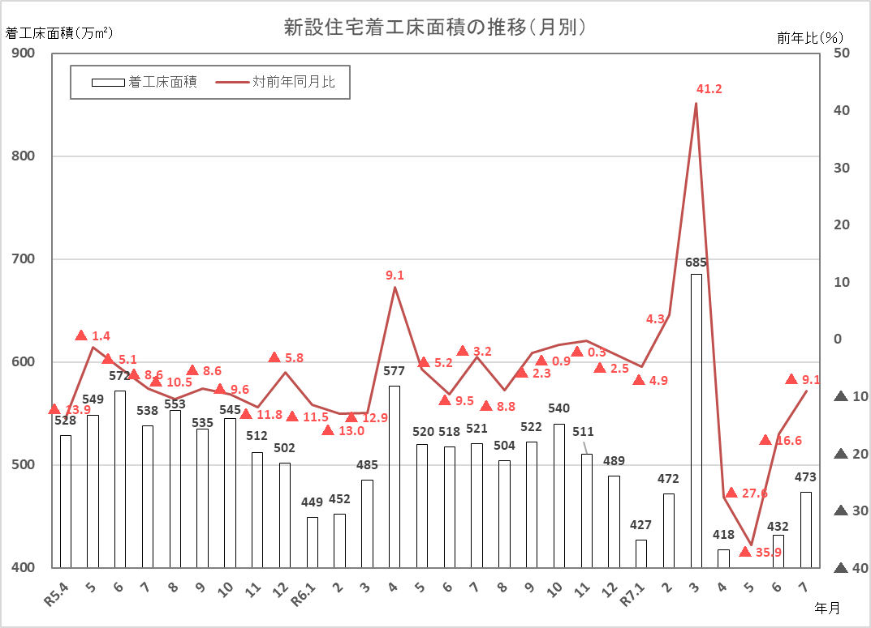

（資料）「住宅着工統計」（国土交通省）

